상품제안서
링클매티 휴대용 치약칫솔세트 | 상품코드: S39219

 |  |  |  |  |  |  | 02-713-8555 | www.synergygift.co.kr
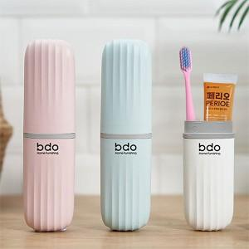

【상세/제작정보】 | <p><span style="font-size: 14pt;">※ </span><span style="font-size: 14pt;">구성품 색상 랜덤 발송되며 재고에 따라 치약칫솔종류가 변경될 수 있습니다.</span></p>

【인쇄/포장옵션】 | 레이저, 컬러필름전사 / OPP(비닐)

【공급단가】 | 수량 | 100~ | 300~ | 500~ | 1,000~ | 3,000~
*VAT별도 | 단가 | 2,940원 | 2,820원 | 2,690원 | 2,620원 | 2,570원

【상품 URL】 | https://www.synergygift.co.kr:443/src/goods_detail.php?gdno=39219

